상품제안서
자브라 Elite Sport Wireles 블루투스 이어폰 | 상품코드: S01929

 |  |  |  |  |  |  | 02-713-8555 | www.synergygift.co.kr
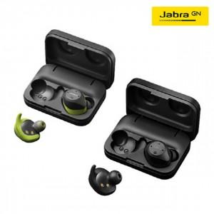

【상세/제작정보】

【인쇄/포장옵션】 | 레이저, 풀칼라 / 포장지포장

【공급단가】 | 수량 | 20~ | 50~ | 100~ | 300~ | 500~
*VAT별도 | 단가 | 261,360원 | 257,180원 | 250,900원 | 244,630원 | 240,450원

【상품 URL】 | https://www.synergygift.co.kr:443/src/goods_detail.php?gdno=15325

